关系图
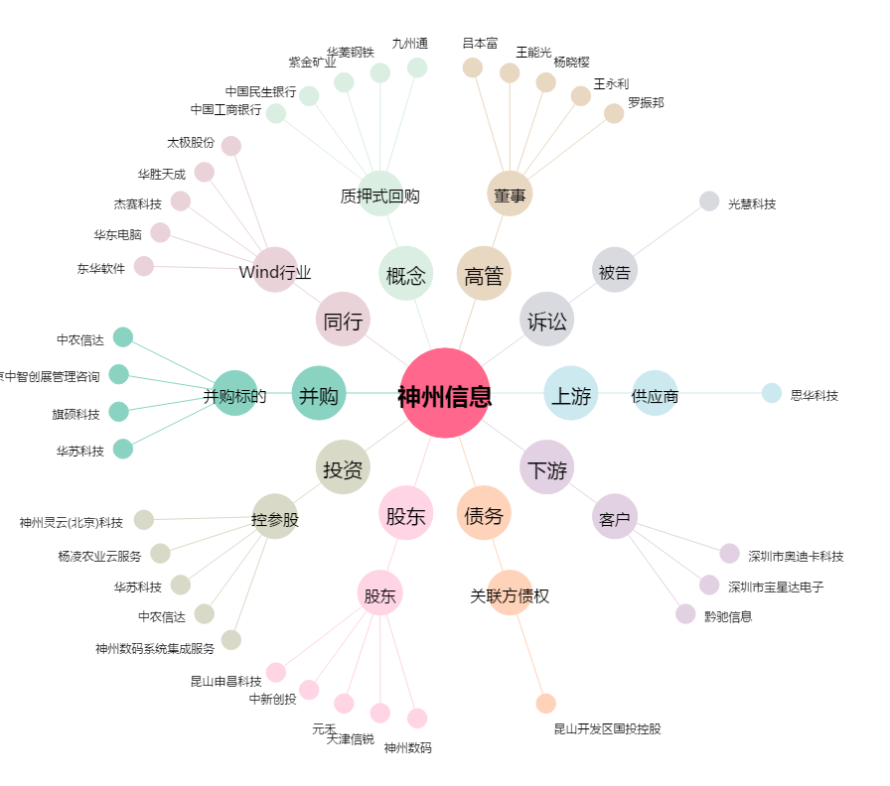
神州信息[000555.SZ] - 关系概览图

